Compito
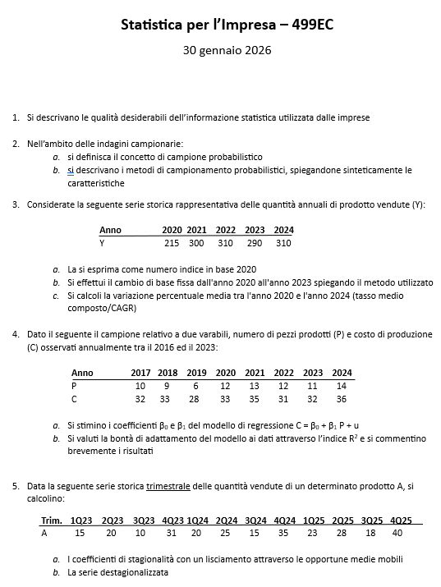

Quesito 1
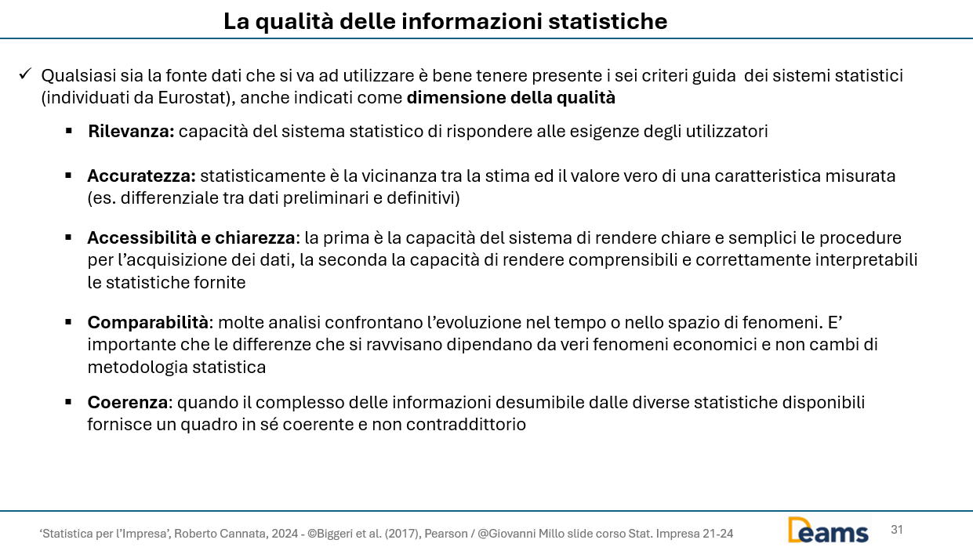

Quesito 2
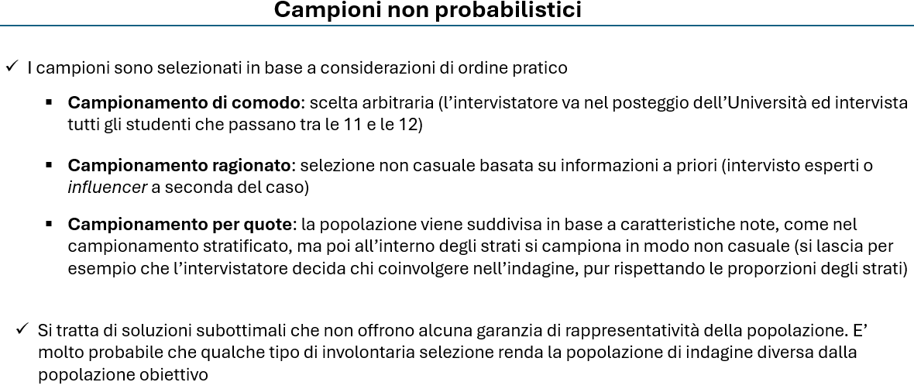

Quesito 4
 | y | x
Anno | C | P | C*P | (p-E(P))^2 | C' | (C-C')^2 | (c-E(c))^2 | C^2
2017 | 32 | 10 | 320 | 0.8 | 31.8 | 0.0 | 0.3 | 100
2018 | 33 | 9 | 297 | 3.5 | 31.0 | 4.1 | 0.3 | 81
2019 | 28 | 6 | 168 | 23.8 | 28.5 | 0.3 | 20.3 | 36
2020 | 33 | 12 | 396 | 1.3 | 33.4 | 0.2 | 0.3 | 144
2021 | 35 | 13 | 455 | 4.5 | 34.2 | 0.6 | 6.3 | 169
2022 | 31 | 12 | 372 | 1.3 | 33.4 | 5.8 | 2.3 | 144
2023 | 32 | 11 | 352 | 0.0 | 32.6 | 0.4 | 0.3 | 121

2024 | 36 | 14 | 504 | 9.8 | 35.0 | 0.9 | 12.3 | 196
Somma | 260 | 87 | 2864 | 44.9 | 260.0 | 12.3 | 42.0 | 991.0

n | 8
E(C) | 32.5
E(P) | 10.875
 |  |  | beta^ | alfa^ |  | alternativa calcolo beta
a) | Calcolato |  | 0.81337047354 | 23.6545961 |  | 0.81337047354
 |  |  | 0.81337047354 | 23.6545961
 |  |  | =REGR.LIN(B13:B20;C13:C20)

b) |  | R^2 | 0.70685767343
 |  |  | 0.70685767343 | =RQ(B13:B20;C13:C20)

Quesito 5
Quesito b) |  |  |  |  |  | Quesito a)

 | Periodo | X | MM4 | Comp.stag e acc. | Serie dest |  | STIMA DEI COEFFICIENTI DI STAGIONALITA'
 | 1 | 15 |  |  | 17.4 |  | Coeff.corretti* | Coeff.grezzi | Anno1 | Anno2 | Anno3
 | 2 | 20 |  |  | 18.4 | Q1 | -2.4 | -2.4 |  | -2.1 | -2.6
 | 3 | 10 | 19.6 | -9.6 | 19.4 | Q2 | 1.6 | 1.6 |  | 1.8 | 1.4
 | 4 | 31 | 20.9 | 10.1 | 20.9 | Q3 | -9.4 | -9.4 | -9.6 | -9.1
 | 5 | 20 | 22.1 | -2.1 | 22.4 | Q4 | 10.1 | 10.1 | 10.1 | 10.1
 | 6 | 25 | 23.3 | 1.8 | 23.4 | Media | 0.00 | -0.02
 | 7 | 15 | 24.1 | -9.1 | 24.4 |  | *corretti con il principio della conservazione della base

 | 8 | 35 | 24.9 | 10.1 | 24.9
 | 9 | 23 | 25.6 | -2.6 | 25.4
 | 10 | 28 | 26.6 | 1.4 | 26.4
 | 11 | 18 |  |  | 27.4
 | 12 | 40 |  |  | 29.9

 | Lisciamento MM e trend-ciclo

